申込書
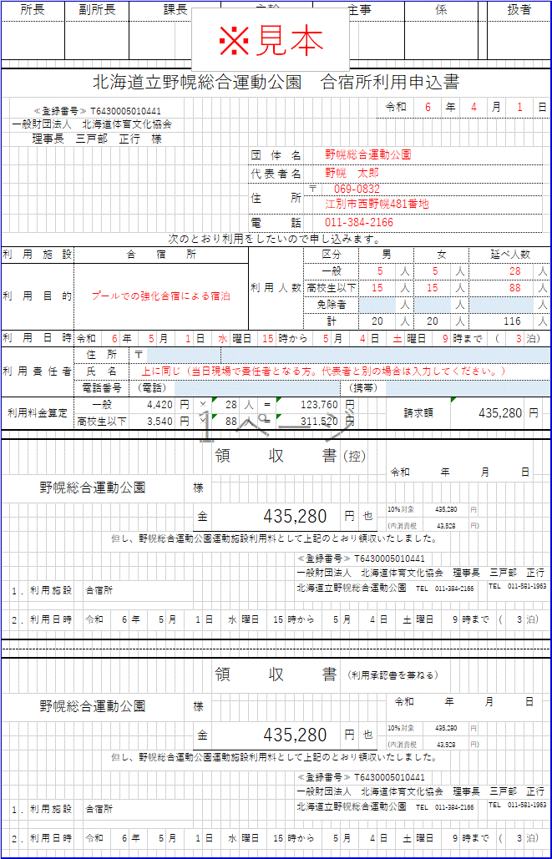
所長 |  |  |  | 副所長 |  |  |  |  | 課長 |  |  |  |  |  |  |  | 主幹 |  |  |  |  |  |  |  |  | 主事 |  |  |  |  |  |  |  | 係 |  |  |  |  |  | 扱者 |  |  |  | 青く塗りつぶされたセルのみ入力してください | 利用目的は、関係する大会名練習会名を入力してください | 利用人数の延べ人数は、各日宿泊者数の合計を入力してください

北海道立野幌総合運動公園 合宿所利用申込書
 | ≪登録番号≫ T6430005010441 |  |  |  |  |  |  |  |  |  |  |  |  |  |  |  |  |  |  |  |  |  |  |  |  |  |  |  |  |  | 令和 |  |  |  |  | 年 |  |  |  | 月 |  |  | 日
 | 一般財団法人 北海道体育文化協会
 | 理事長 三戸部 正行 様
 |  |  |  |  |  |  |  |  |  |  |  |  |  |  |  |  |  |  |  | 団体名
 |  |  |  |  |  |  |  |  |  |  |  |  |  |  |  |  |  |  |  | 代表者名
 |  |  |  |  |  |  |  |  |  |  |  |  |  |  |  |  |  |  |  | 住所 |  |  |  |  | 〒

 |  |  |  |  |  |  |  |  |  |  |  |  |  |  |  |  |  |  |  | 電話
次のとおり利用をしたいので申し込みます。
利用施設 |  |  |  |  | 合宿所 |  |  |  |  |  |  |  |  |  |  |  |  |  |  | 利用人数 |  |  |  |  | 区分 |  |  |  | 男 |  |  |  |  |  | 女 |  |  |  | 延べ人数
利用目的 |  |  |  |  |  |  |  |  |  |  |  |  |  |  |  |  |  |  |  |  |  |  |  |  | 一般 |  |  |  |  |  |  |  | 人 |  |  |  | 人 |  |  |  |  |  | 人
 |  |  |  |  |  |  |  |  |  |  |  |  |  |  |  |  |  |  |  |  |  |  |  |  | 高校生以下 |  |  |  |  |  |  |  | 人 |  |  |  | 人 |  |  |  |  |  | 人
 |  |  |  |  |  |  |  |  |  |  |  |  |  |  |  |  |  |  |  |  |  |  |  |  | 免除者 |  |  |  |  |  |  |  | 人 |  |  |  | 人 |  |  |  |  |  | 人
 |  |  |  |  |  |  |  |  |  |  |  |  |  |  |  |  |  |  |  |  |  |  |  |  | 計 |  |  |  |  |  |  |  | 人 |  |  |  | 人 |  |  |  |  |  | 人
利用日時 |  |  |  |  | 令和 |  |  | 年 |  | 月 |  |  |  | 日 |  |  |  | 曜日 |  |  |  | 時から |  |  |  |  | 月 |  |  | 日 |  |  |  | 曜日 |  |  | 時まで |  |  | （ |  | 泊）
利用責任者 |  |  |  |  | 住所 |  |  |  | 〒
 |  |  |  |  | 氏名
 |  |  |  |  | 電話番号 |  |  |  | （電話） |  |  |  |  |  |  |  |  |  |  |  |  |  |  |  |  |  |  | （携帯）
利用料金算定 |  |  |  |  | 一般 |  |  |  | 4,420 |  |  | 円 |  | × |  |  |  |  | 人 |  | ＝ |  |  |  |  |  |  | 円 |  |  |  | 請求額 |  |  |  |  |  |  |  |  |  | 円
 |  |  |  |  | 高校生以下 |  |  |  | 3,540 |  |  | 円 |  | × |  |  |  |  | 人 |  | ＝ |  |  |  |  |  |  | 円

 |  |  |  |  |  |  |  |  |  |  |  |  |  |  |  | 領収書 |  |  |  |  |  |  |  |  |  |  |  | （控） |  |  |  | 令和 年 月 日
 |  |  |  |  |  |  |  |  |  |  |  |  | 様

 |  |  |  |  |  |  |  |  |  |  |  |  |  | 金 |  |  |  |  |  |  |  |  |  |  |  |  |  | 円 | 也 |  |  | 10％対象 |  |  |  |  |  |  | 円
 |  |  |  |  |  |  |  |  |  |  |  |  |  |  |  |  |  |  |  |  |  |  |  |  |  |  |  |  |  |  |  | (内消費税 |  |  |  |  |  |  | 円)
 |  |  |  |  |  |  | 但し、野幌総合運動公園運動施設利用料として上記のとおり領収いたしました。
 |  |  |  |  |  |  |  |  |  |  |  |  |  |  |  |  |  |  |  |  |  |  |  | ≪登録番号≫ T6430005010441
 |  |  |  |  |  |  |  |  |  |  |  |  |  |  |  |  |  |  |  |  |  |  |  | 一般財団法人 北海道体育文化協会 理事長 三戸部 正行
 | 1 | . | 利用施設 |  |  | 合宿所 |  |  |  |  |  |  |  |  |  |  |  |  |  |  |  |  |  | 北海道立野幌総合運動公園 TEL 011-384-2166 |  |  |  |  |  |  |  |  |  |  |  |  |  |  |  | TEL 011-581-1963

 | 2 | . | 利用日時 |  |  | 令和 |  |  | 年 |  | 月 |  |  |  | 日 |  |  |  | 曜日 |  |  |  | 時から |  |  |  |  | 月 |  |  | 日 |  |  |  | 曜日 |  |  | 時まで |  |  | ( | 泊)

 |  |  |  |  |  |  |  |  |  |  |  |  |  |  |  | 領収書 |  |  |  |  |  |  |  |  |  |  |  | （利用承認書を兼ねる）
 |  |  |  |  |  |  |  |  |  |  |  |  | 様 |  |  |  |  |  |  |  |  |  |  |  |  |  |  |  |  |  |  | 令和 年 月 日

 |  |  |  |  |  |  |  |  |  |  |  |  |  | 金 |  |  |  |  |  |  |  |  |  |  |  |  |  | 円 | 也 |  |  | 10％対象 |  |  |  |  |  |  | 円
 |  |  |  |  |  |  |  |  |  |  |  |  |  |  |  |  |  |  |  |  |  |  |  |  |  |  |  |  |  |  |  | (内消費税 |  |  |  |  |  |  | 円)
 |  |  |  |  |  |  | 但し、野幌総合運動公園運動施設利用料として上記のとおり領収いたしました。
 |  |  |  |  |  |  |  |  |  |  |  |  |  |  |  |  |  |  |  |  |  |  |  | ≪登録番号≫ T6430005010441
 |  |  |  |  |  |  |  |  |  |  |  |  |  |  |  |  |  |  |  |  |  |  |  | 一般財団法人 北海道体育文化協会 理事長 三戸部 正行
 | 1 | . | 利用施設 |  |  | 合宿所 |  |  |  |  |  |  |  |  |  |  |  |  |  |  |  |  |  | 北海道立野幌総合運動公園 TEL 011-384-2166 |  |  |  |  |  |  |  |  |  |  |  |  |  |  |  | TEL 011-581-1963

 | 2 | . | 利用日時 |  |  | 令和 |  |  | 年 |  | 月 |  |  |  | 日 |  |  |  | 曜日 |  |  |  | 時から |  |  |  |  | 月 |  |  | 日 |  |  |  | 曜日 |  |  | 時まで |  |  | ( | 泊)

宿泊者数等明細書
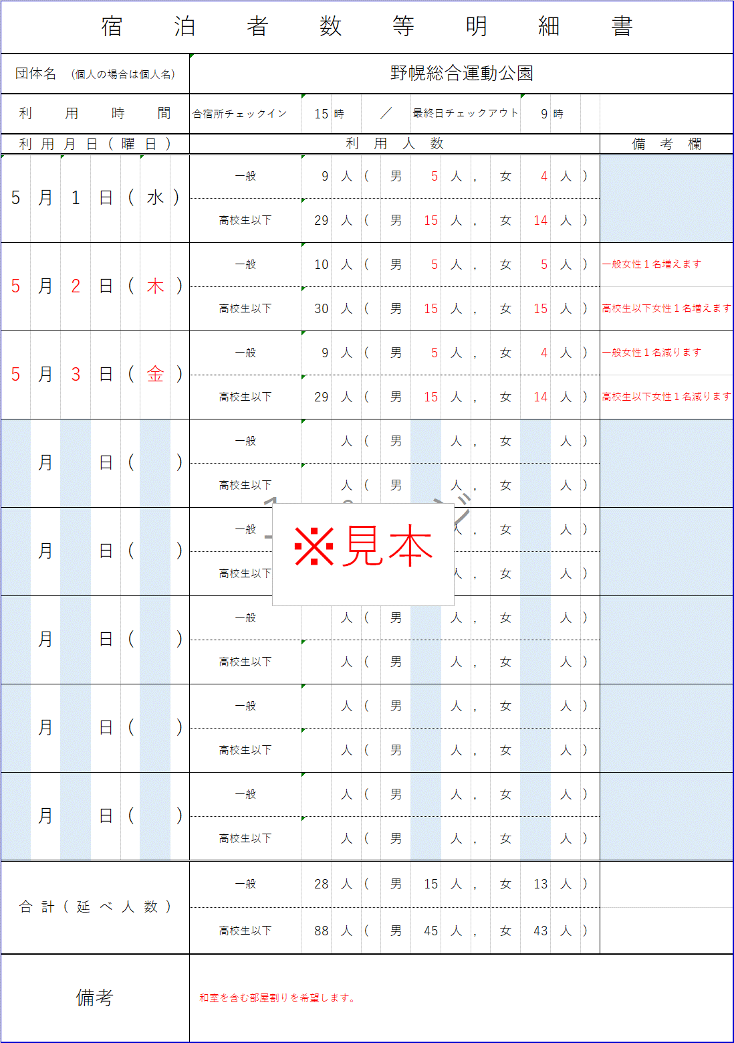
宿泊者数等明細書 |  |  |  |  |  |  |  |  |  |  |  |  |  |  |  | 青く塗りつぶされたセルを入力してください。
団体名 (個人の場合は個人名)
利用時間 |  |  |  |  | 合宿所チェックイン | 時 | ／ |  | 最終日チェックアウト |  |  |  | 時
利用月日(曜日) |  |  |  |  | 利 用 人 数 |  |  |  |  |  |  |  |  |  | 備 考 欄
 | 月 | 日 | ( | ) | 一般 | 人 | ( | 男 |  | 人 | , | 女 | 人 | )
 |  |  |  |  | 高校生以下 | 人 | ( | 男 |  | 人 | , | 女 | 人 | )
 | 月 | 日 | ( | ) | 一般 | 人 | ( | 男 |  | 人 | , | 女 | 人 | )
 |  |  |  |  | 高校生以下 | 人 | ( | 男 |  | 人 | , | 女 | 人 | )
 | 月 | 日 | ( | ) | 一般 | 人 | ( | 男 |  | 人 | , | 女 | 人 | )
 |  |  |  |  | 高校生以下 | 人 | ( | 男 |  | 人 | , | 女 | 人 | )
 | 月 | 日 | ( | ) | 一般 | 人 | ( | 男 |  | 人 | , | 女 | 人 | )
 |  |  |  |  | 高校生以下 | 人 | ( | 男 |  | 人 | , | 女 | 人 | )
 | 月 | 日 | ( | ) | 一般 | 人 | ( | 男 |  | 人 | , | 女 | 人 | )
 |  |  |  |  | 高校生以下 | 人 | ( | 男 |  | 人 | , | 女 | 人 | )
 | 月 | 日 | ( | ) | 一般 | 人 | ( | 男 |  | 人 | , | 女 | 人 | )
 |  |  |  |  | 高校生以下 | 人 | ( | 男 |  | 人 | , | 女 | 人 | )
 | 月 | 日 | ( | ) | 一般 | 人 | ( | 男 |  | 人 | , | 女 | 人 | )
 |  |  |  |  | 高校生以下 | 人 | ( | 男 |  | 人 | , | 女 | 人 | )
 | 月 | 日 | ( | ) | 一般 | 人 | ( | 男 |  | 人 | , | 女 | 人 | )
 |  |  |  |  | 高校生以下 | 人 | ( | 男 |  | 人 | , | 女 | 人 | )
合計(延べ人数) |  |  |  |  | 一般 | 人 | ( | 男 |  | 人 | , | 女 | 人 | )
 |  |  |  |  | 高校生以下 | 人 | ( | 男 |  | 人 | , | 女 | 人 | )
備考

